工作表1
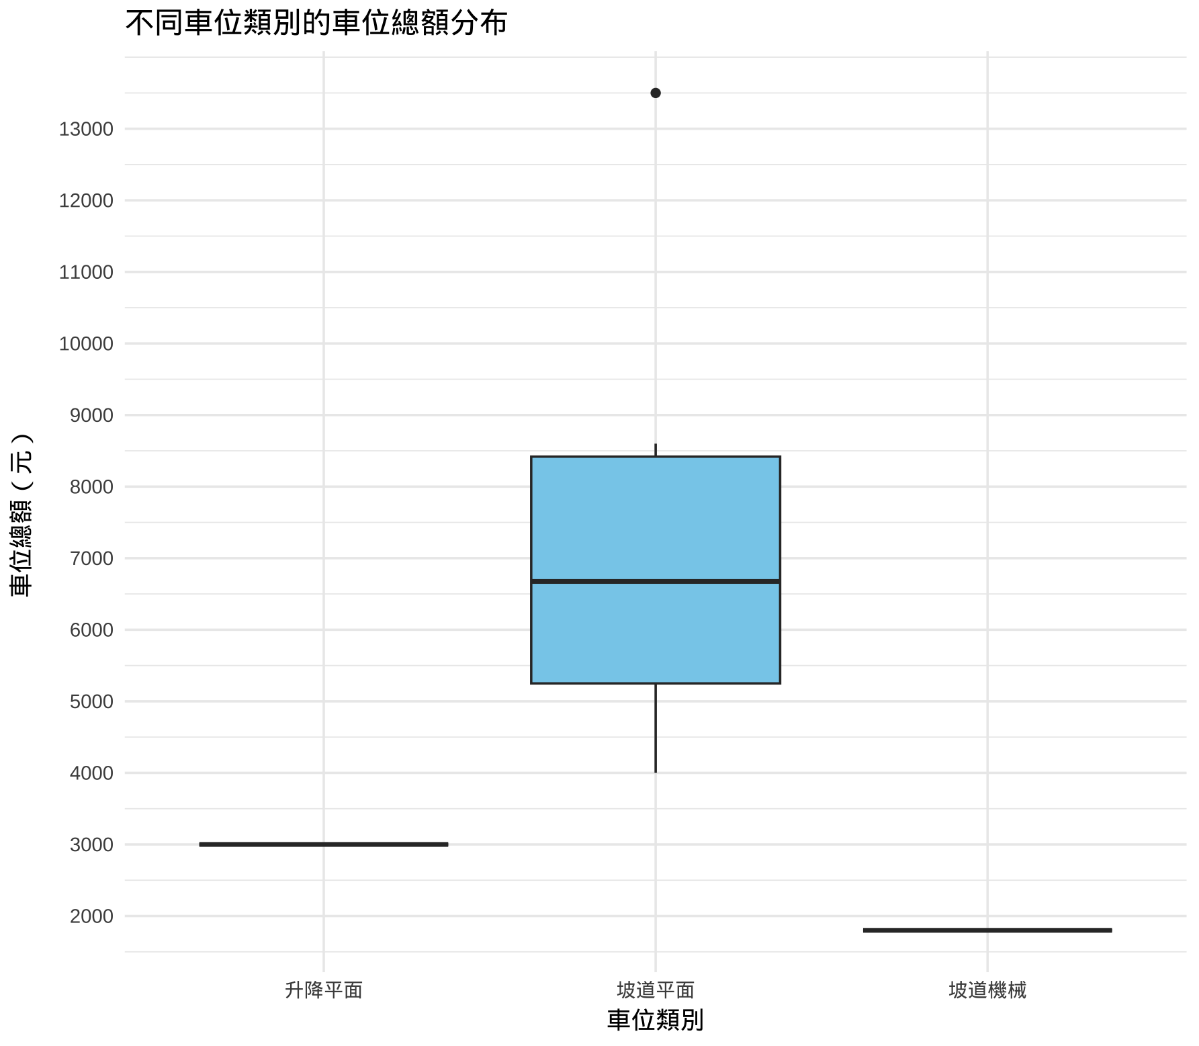
欄位名稱 | 欄位定義 | 處理方式 |  | 問題 |  | 2025-05-16 | 2025-05-18 | 2025-05-20
鄉鎮市區
交易標的 | 房地(土地+建物) 房地(土地+建物)+車位 租賃房屋 租賃房屋+車位 2983 690 22791 1506 |  |  |  |  |  | 租賃以外全部刪掉，還有13000多筆，所以就留租賃 & 租賃+ 車位 只剩租屋的話 車位就刪！
土地面積平方公尺 | 土地所有權變更所涉及的土地面積加總，單位為平方公尺。 | 無缺失值。 因為是租屋所以土地轉移面積基本上都是零，可以移除整個欄位。 | 沒有空值 只有10筆資料不是0，但不確定是為什麼。 q1: 0 med: 0 q3: 0 Max. : 714.00 | 10筆資料不是0可能是車位問題，再確定 不是車位問題 可能是有租土地 這十筆資料中「租賃筆棟數＿土地」都不是零 且「租賃筆棟數＿土地」為零的資料中只有四筆 土地面積平方公尺==0 gpt老師說： 📌 出現這種情況的可能解釋： 建物租賃連同土地使用權 若是租用房屋，但合約包含土地的使用權（例如農舍、廠房），那麼也有可能會附帶土地面積資料。 |  | 下次討論 | 整個欄位刪（因為只看租賃不看土地了）
都市土地使用分區 | 分為住、商、都市，且括都市類別的括號內有更詳細分類。 | 大部分的值為缺失值，可以整個欄位移除。 | 沒有空值 空值：608 住：14 | 刪掉這個欄位 |  |  | 整欄刪除（因為只剩住跟空白所以可以刪！）
非都市土地使用分區 | 全部都是空值 | 移除欄位 | 都是空值
非都市土地使用編定 | 全部都是空值 | 移除欄位 | 都是空值
租賃年月日 | 租賃開始日期（簽約日） | 轉為西元年月日 | 沒有空值 日期範圍：114/03/11~114/03/20 | 後面有類似的（租賃時間）可能要刪掉這列 轉電腦時間戳記
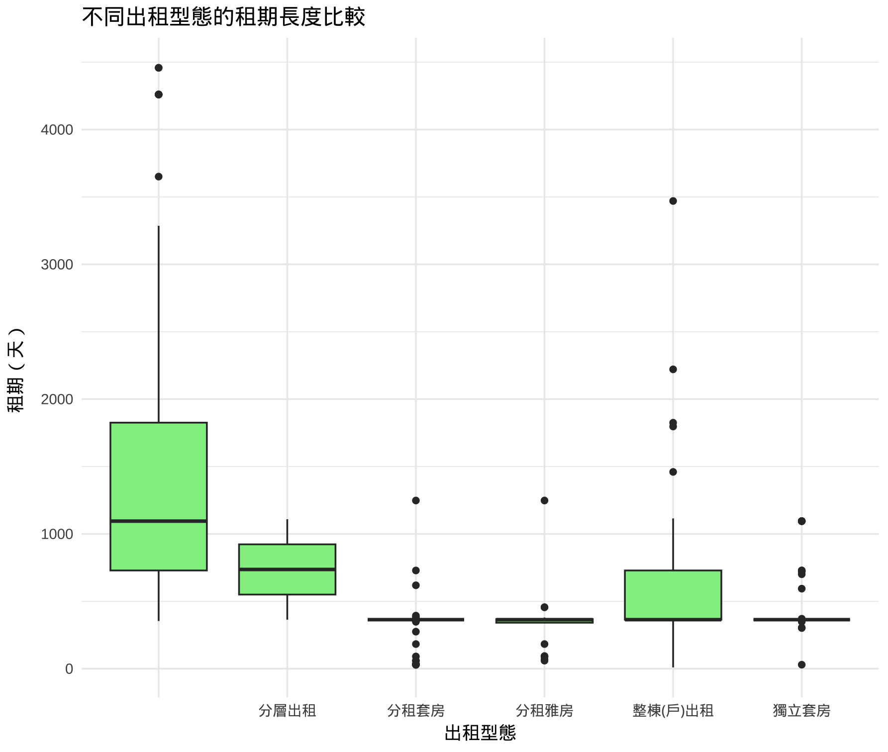
租賃筆棟數 | 買賣移轉登記實際交易之筆棟（戶）數及車位數，包含土地、建物、車位。 | 資料格式：土地0建物1車位0 切割成三個欄位：交易筆棟數_土地、交易筆棟數_建物、交易筆棟數_車位 | 沒有空值 交易筆棟數_土地 0: 608 1: 11 2: 3 交易筆棟數_建物 0:124 1: 493 2:3 4:2 交易筆棟數_車位 0: 587 1: 28 2: 4 3: 2 4: 1 | 再看看土地跟建物的關係 車位看後面的討論 只有車位的刪掉 | 土地0建物0車位0: 5550 土地0建物0車位1: 4 土地0建物0車位2: 1 | 都刪掉
移轉層次 | 樓層，欄位值為中文e.g.五層、六層 | 1. 欄位值調整 「地下一層」：改為-1 「全」：28 （就是透天厝） 「見其他登記事項 」：刪掉 2. 欄位值為中文e.g.三層 >> 轉為數值 | 沒有空值 一層 七層 九層 二十一層 二十二層 二十五層 二十四層 二十層 57 30 23 2 1 1 1 1 二層 八層 十一層 十九層 十二層 十三層 十五層 十六層 101 23 21 3 17 8 2 1 十四層 十層 三層 五層 六層 四層 全 地下一層 6 20 86 69 29 84 28 3 見其他登記事項 6 | 「全」要討論怎改 |  | 要改數字，「全」要討論怎改 | # 租賃層次 轉類別 留文字檔案 # 多開一個欄位是轉成4種的(低樓層、中樓層)
總樓層數 | 建物總樓層數 |  | 沒有空值 Min. 1st Qu. Median Mean 3rd Qu. Max. 1.000 5.000 7.000 8.699 12.000 34.000
建物型態 | 建物的類型，包括「住宅大樓(11層含以上有電梯) 」、「公寓(5樓含以下無電梯)」、 「其他」、「華廈(10層含以下有電梯)」、「透天厝」 |  | 沒有空值 各類別資料筆數 公寓(5樓含以下無電梯):221 住宅大樓(11層含以上有電梯): 181 店面(店鋪):18 透天厝:28 華廈(10層含以下有電梯): 136 廠辦:10 辦公商業大樓 :28 | "店面(店鋪)","住家用" |  | 特殊案例，需要刪掉嗎? 建物型態：店面(店鋪) 主要目的：住家用 | # 可能租店舖睡在裡面 店鋪資料先留
主要用途 | 建物用途e.g. 住家用、商業用、一般事務所 | 各類別資料重新分類（可討論一下） | 32筆空值 空值：32 （Ｇ２）一般事務所（第２８組）不含補習班：1 Ｇ２第２８組一般事務所：1 一般事務所：14 一般事務所（Ｇ－２）：1 一般零售業（甲、乙組）：1 一般零售業甲組：2 日常用品零售業之飲食成品、糧食、水果：1 八、九層：一般服務業（補習班），十、十一、十二層：住家用：1 工業用：11 （第二組）多戶住宅（Ｈ－２）：1 多戶住宅：1 多戶住宅、集合住宅：1 多戶住宅（Ｈ２）：1 Ｈ２多戶住宅 ：1 第２組：多戶住宅（Ｈ２）：2 第二組：多戶住宅（Ｈ２）：1 第二組多戶住宅：1 第二組多戶住宅（二）集合住宅 ：1 集合住宅 ： 17 集合住宅第二組：多戶住宅 ： 2 第二組集合住宅（Ｈ２）： 1 住家用：384 住商用：10 見使用執照：17 停車空間：2 商業用：98 自由職業事務所：2 辦公室 ：1 防空避難室、會客室、宿舍：1 寄宿舍、交誼空間、大廳、梯廳、住宿單元、樓梯、自來水ＲＣ水箱：2 第二十八組：一般事務所（Ｇ２）僅限使用類別（一）不動產之買賣、租賃、經紀業。（三）開發、投資公司。（四）貿易業。（六）報 ：4 第八組：社會福利設施—兒童、少年福利機構、防空避難室兼停車空間、第三組：寄宿住宅、機房及水箱、停車空間，機房、第十九組： 2 策略性產業（資訊服務業、剪接錄音工作室）：1 策略性產業（資訊服務業）：1 策略性產業〈資訊服務業〉：1 策略性產業Ｇ２〈資訊服務業〉：1 |  |  |  | # 照承佑目前的分類
主要建材 | 建築使用材料，如鋼筋混凝土造、加強磚造等 | 缺值補為 NA，因為應該影響不大 | 沒有空值 ＲＣ造 : 4 加強磚造 : 58 見使用執照 : 4 磚造 : 1 鋼骨混凝土造 : 4 鋼骨造 : 10 鋼骨造、鋼骨鋼筋混凝土造 : 1 鋼骨鋼筋混凝土造 : 23 鋼筋混凝土造 :518 |  |  |  | # 過濾完之後應該沒有空值了 無NA了 # 資料過濾完剩下20種 可能要跑跑看這樣算不算多 # 新增成兩個欄位 一個是20種的 一個是4種的
建築完成年月 | 建築完成日期，如1140401 | 1. 換成年月格式後計算，可考慮要不要計算「屋齡」 2. 缺值補附近地區平均值(若是很少可直接刪) | 24 筆缺失值 可直接刪除 |  |  |  | # NEO先算屋齡 -> 群組討論EDA 再看如何轉成區間類別 | 新增欄位做屋齡分類
建物總面積平方公尺 | 所有建物部分的總面積，如果交易標的是土地就會為 0 | 1. 缺值可刪除，因為應該是重要變數 2. 若是土地，可額外標記 | 沒有空值 Min.: 8.26 1stQu. : 33.13 Median : 66.50 Mean : 86.38 3rd Qu. : 105.83 Max. :833.31 有 30 筆極端值，可以考慮刪除或是分組 |  | really? | 下次討論 | # 沒空值 沒0 都ok了
建物現況格局-房 | 房間數量，從 0~9 都有 | 缺值補附近地區平均 | 沒有空值 Min.: 0 1st Qu.:1 Median:2 Mean:8.278 3rd Qu:3. Max.:300 0:58 1:159 2:120 3:144 4:59 5:23 6:9 7:7 8:9 9:5 10:2 11:1 12:1 15:3 16:3 18:3 21:3 42:1 80:2 300:11 商用會有超大離群值300，可考慮刪除 |  | 124: 3 110: 1 111: 1 222: 1 3213: 1 300: 176 | 離群值刪除，等下次大呈實驗結果討論 | # 大城發現沒空值 可能原本有空值但現在沒有了 所以應該沒問題
建物現況格局-廳 | 客餐廳數量，從 0~4 都有 | 缺值補附近地區平均 | 沒有空值 0:140 1:253 2:206 3:3 4:3 5:2 6:2 7:2 10:12 商用會有超大離群值10，可考慮刪除 |  |  | 離群值刪除，等下次大呈實驗結果討論 | # 大城發現沒空值 可能原本有空值但現在沒有了 所以應該沒問題
建物現況格局-衛 | 是否有管理組織，是/否 | 缺值補附近地區平均 | 沒有空值 0:57 1:304 2:170 3:17 4:13 5:9 6:12 7:6 8:4 9:4 10:5 15:3 16:2 18:3 19:3 300:11 商用會有超大離群值300，可考慮刪除(同上離群值為同筆資料) |  |  | 離群值刪除，等下次大呈實驗結果討論 | # 大城發現沒空值 可能原本有空值但現在沒有了 所以應該沒問題
建物現況格局-隔間 |  | 缺值可補為 NA | 沒有空值 有 : 580 無 : 43
有無管理組織 |  | 缺值可補為 NA | 沒有空值 有 : 330 無 : 293
有無附傢俱 |  | Neo: 缺值可補為 NA | 沒有空值 有:430 無:193
總額元 | 總價格 | 缺值可刪除，因為應該是重要變數 | 沒有空值 Min.:3500 1st Qu.:16000 Median:25000 Mean:39382 3rd Qu.:39500 Max.:587490
單價元平方公尺 | 每平方公尺單價，有的是總價/土地移轉總面積平方公尺、有的是總價/建物移轉總面積平方公尺(看交易標的) | 缺值可用公式算，但要注意標的 | 沒有空值 Min.:103 1st Qu.:315.5 Median:445 Mean:505.6 3rd Qu.:628 Max.:3100 |  | 房地(土地+建物) 總額元 / 建物總面積平方公尺 房地(土地+建物)+車位 當 車位總額元 = 0 時 總額元 / 建物總面積平方公尺 當 車位總額元 != 0 時 (總額元-車位總額元) / (建物總面積平方公尺-車位面積平方公尺) 租賃房屋 總額元 / 建物總面積平方公尺 租賃房屋+車位 當 車位總額元 = 0 時 總額元 / 建物總面積平方公尺 當 車位總額元 != 0 時 (總額元-車位總額元) / (建物總面積平方公尺-車位面積平方公尺) | 下次確定具體交易標的與算法的關聯 | # 只剩一個emtpy資料 -> 刪 # 模型不訓練 但前端可以放
車位類別 | 說明車位型態（如坡道平面、升降機械等） | ＃大部分都沒有車位！ |  | 有車位類別總價卻沒有大於零的資料有23筆，此處需考量是否跟租金有正相關 （左側之右邊下圖） 這裡有矛盾或錯誤資料17，因為既然有填車位類別，應該也要填面積 依照現有資料，如果類別非空白，且有面積和總額，只有以下三筆 如果不要求要有總額，則只有18筆（後面的分析暫定以這個） |  | 車位相關，下次討論 | # 除了空白 全部刪掉 -> 沒問題
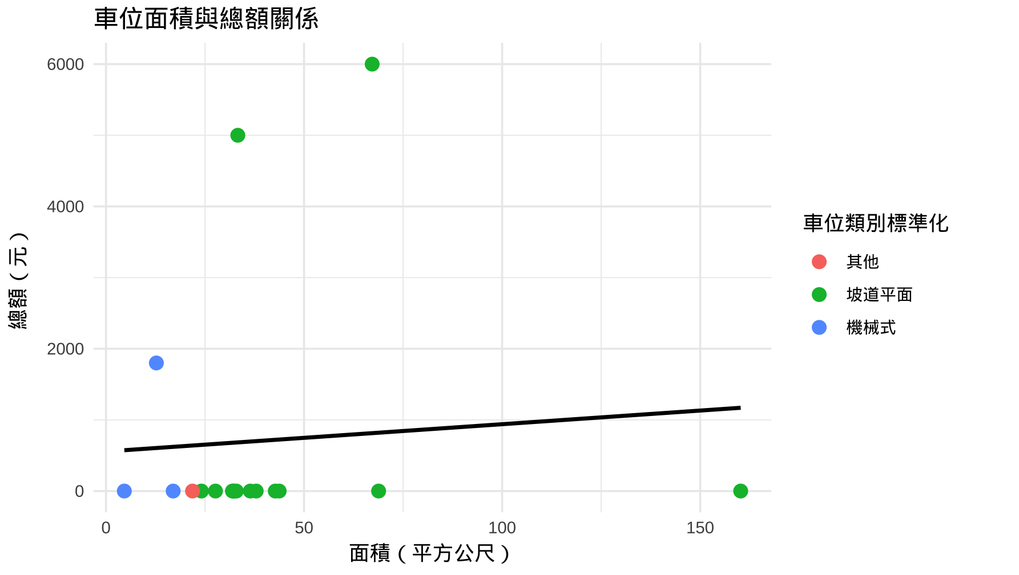
車位移轉總面積平方公尺 | 該交易中車位的總面積，單位為平方公尺 | - 將 "0.0" 視為無資料，轉為 NA - 區間劃分： 0–20 = 小型車位 20–30 = 中型 30–40 = 常見平面 40–60 = 大車位 60以上 = 特殊或離群(多個車位) ＃不做資料劃分，因為有車位才有資料（甚至沒有），且資料量偏少！ |  |  |  | 車位相關，下次討論 | # 車位類別刪了 剩下都可以刪(?)
車位總價元 | 車位總交易金額（單位：新台幣） | - "0" 視為未交易，轉為 NA - 區間劃分： <100萬、100–200萬、200–300萬、300–500萬、500萬以上 ＃不做資料劃分 |  |  |  | 車位相關，下次討論 | # 車位類別刪了 剩下都可以刪(?)
備註 | 補充交易說明（可能包含親友交易、僅車位、都更等） | 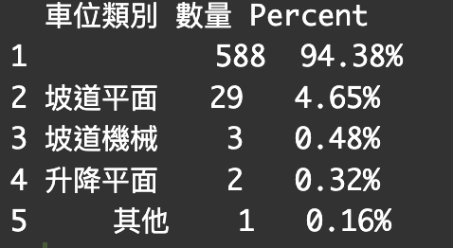 ＃（同原本的）要刪除嗎？Neo：不知道 |  |  |  | 刪掉欄位
編號 | 唯一識別碼，代表一筆個別登錄 | ＃（同原本的）保留原字串作為索引，不處理缺值
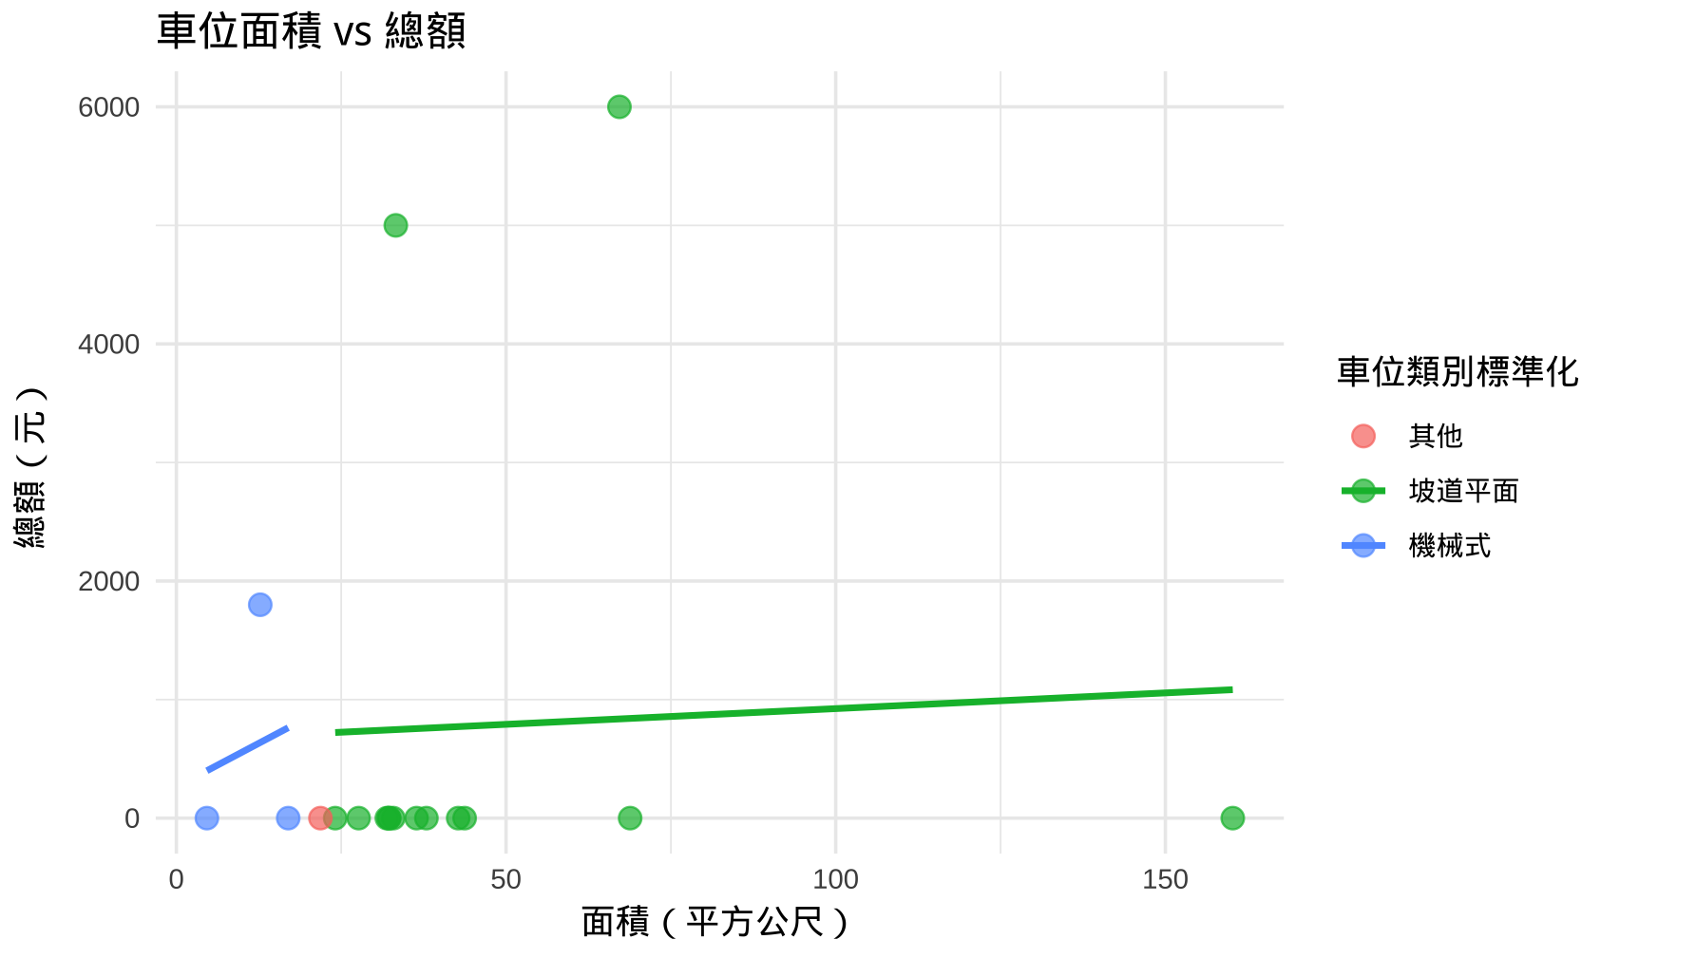
出租型態 |  | ＃空值如何處理？ | 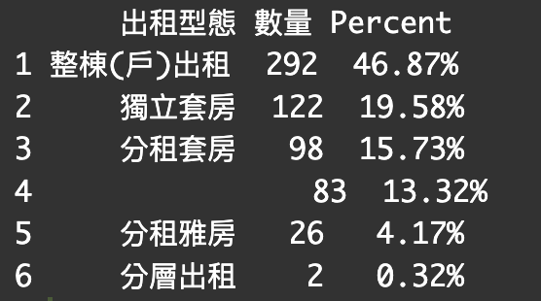 |  | 額，所以怎麼處理 | 等下次大呈實驗結果討論 | 等下次大呈實驗結果討論，目前空值補 NA 全部轉NA(?)
有無管理員 |  | ＃目前無缺失值 |  |  |  |  | # 等大城訓練模型 # 看為何會有空直的原因 | 沒空值了 資料 ok
租賃住宅服務 |  | ＃空值如何處理？ | 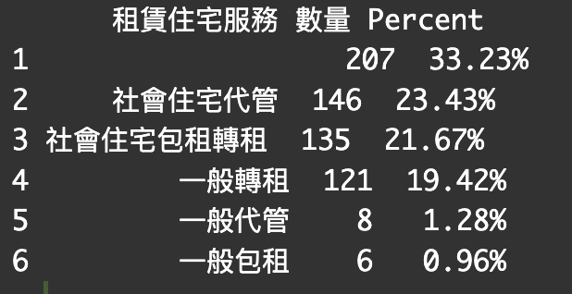 |  | 額，所以怎麼處理 | 等下次大呈實驗結果討論 | # 空值(可能)是有意義的，用更新的模型跑，目前空值補 NA
電梯 | 是否有電梯（"有"/"無"） | ＃沒有空資料缺失值
租賃期間 |  | ＃這裡先轉成天數（因為有些超短） ＃資料內平均（中位數）至少租期都有近一年 | 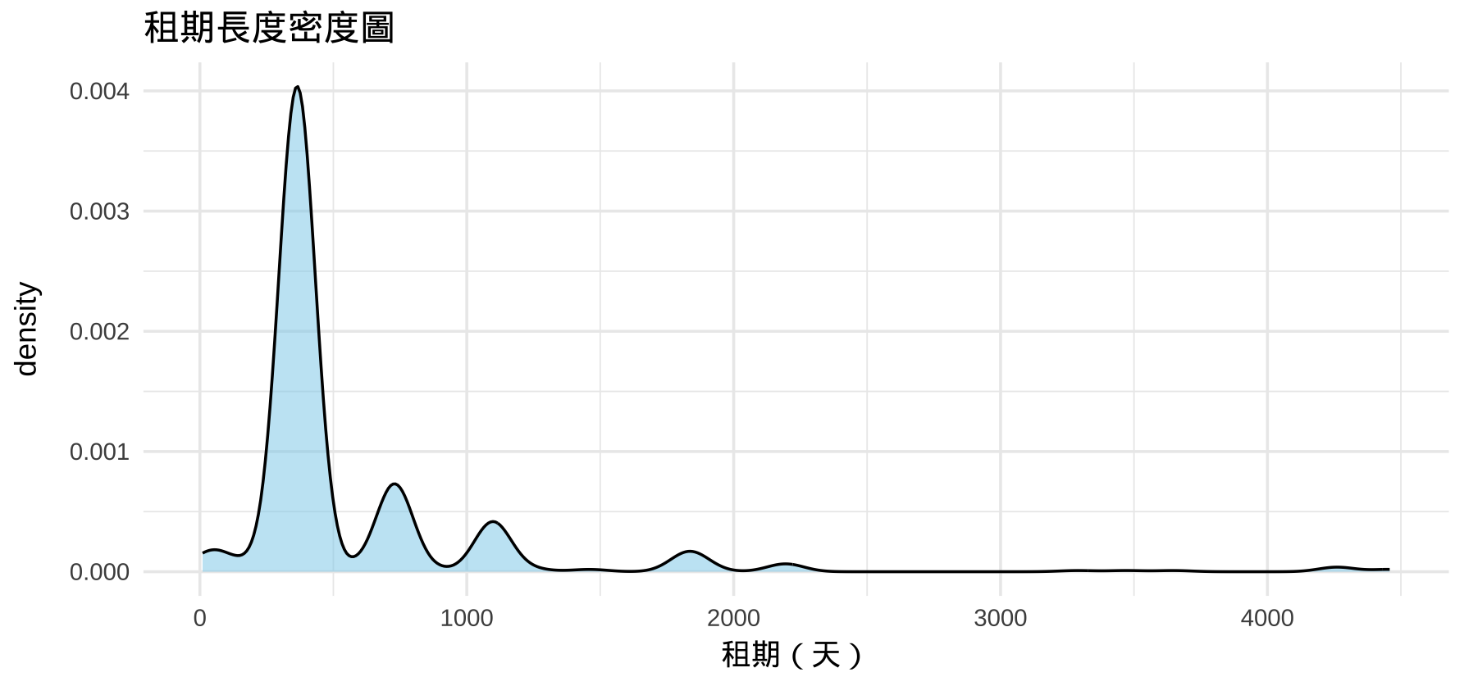
附屬設備 | > 所有設備 <- df$附屬設備 %>% + str_split("、") %>% + unlist() %>% + trimws() %>% + unique() > sort(所有設備) [1] "" "冰箱" "冷氣" "有線電視" "洗衣機" [6] "熱水器" "瓦斯或天然氣" "網路" "電視機" | ＃我把他轉各個欄位（一個設備一個）然後用1/0呈現 | 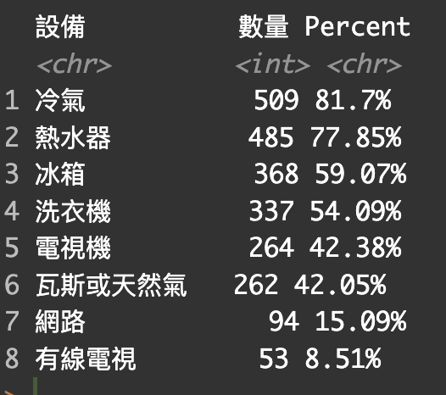 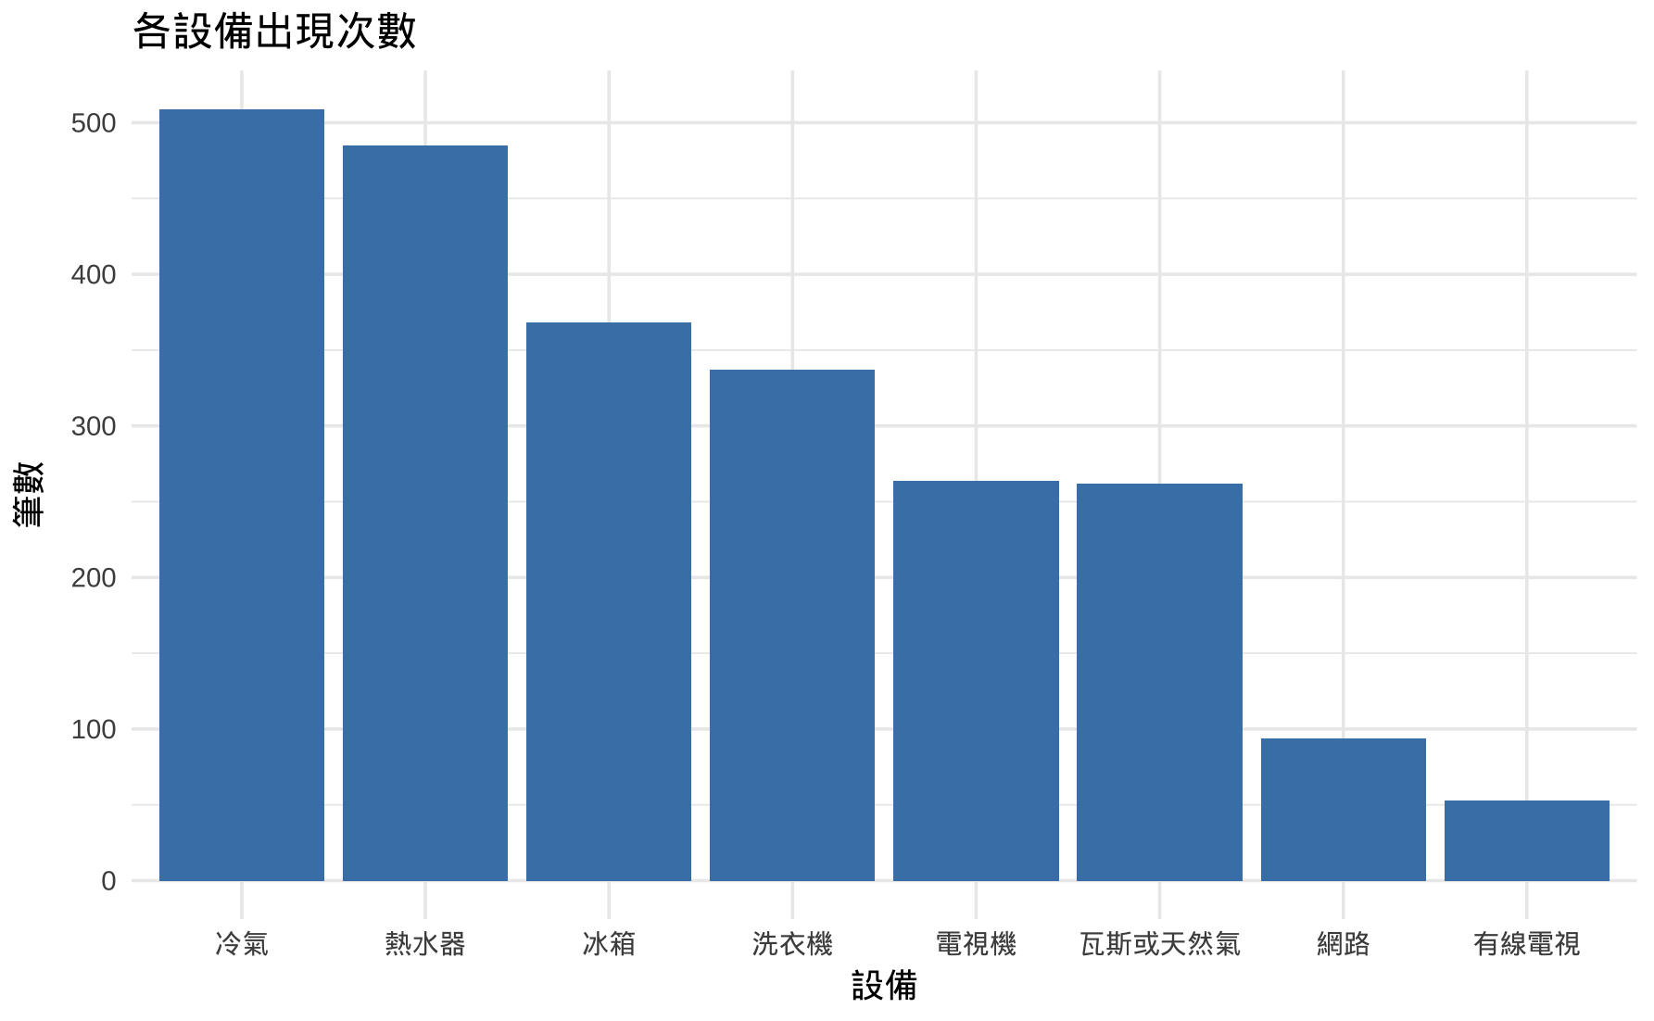 |  | 所以要轉欄位嗎?
主建物面積 | 主體建物的面積（不含陽台與附屬） | - "0.0" 可視為純車位交易 - 區間劃分：（不太確定這樣的標記可不可以） 0–30 = 小型 30–60 = 中小型 60–90 = 中型 90–150 = 中大型 150以上 = 豪宅/商用 | 幾乎呈偏右分布，中位數：61.6，平均：63.8 有極端大值（最大達 480）
附屬建物面積 | 如車庫、地下室、騎樓等附加空間 | - 將 0 視為無附屬建物，轉為 NA - 區間劃分： <5、5–10、10–20、20以上 | 大多數為 0，均值 1.9，最大值 30 偏態高，分布集中在 0–5
陽台面積 | 陽台使用面積 | - 將 0 視為無陽台，轉為 NA - 區間劃分： <5、5–10、10–20、20以上 | 中位數：4.46，平均略高，0 值不少 最大約 40，右偏
移轉編號 | 同一筆交易中多項資產的流水編號 （意思：這是同一買賣交易，但被切成兩筆記錄，舉例來說： 編號：A123；移轉編號：123 是建物 編號：A124；移轉編號：123 是車位） | - 空白視為單一物件或遺漏（缺失怎麼辦？） |  |  | no column
捷運站距離.公尺 | 該建案離最近的捷運站出入口的距離（公尺） | 無缺失值，但會有少數極大outlier 取log | Other Trades - MRT Distance Summary: Min. 1st Qu. Median Mean 3rd Qu. Max. 61.46 363.08 570.43 725.57 1018.93 2744.83 Rental Trades - MRT Distance Summary: Min. 1st Qu. Median Mean 3rd Qu. Max. 15.38 317.07 475.29 600.90 761.21 3972.00 | def geocode_address(address, max_locations=3) 此函數將地址轉為座標 def batch_geocode_csv會實際呼叫此函數，並在csv檔新增對應的欄位(x,y)
最近捷運站 | 最近的捷運站是哪一座，只是獲得相關特徵時的中間資料，不當作feature
"文湖線","淡水信義線"... 等 | 捷運站是哪一條路線，做one hot encoding |  |  | def haversine_array(lon1, lat1, lon2, lat2): 輸入兩點經緯度，轉為弧度並計算距離
鄉鎮市區 | 台北各區，label類型資料 | 無缺失值
地址 latitude | api 座標轉換，numeric | 會有NA值 刪除整筆row?
地址 longtitude | api 座標轉換，numeric | 會有NA值 刪除整筆row?

